C6 高层
三明生态康养城一期交付区门牌及楼栋标识采购安装工程发包价（C6地块高层）
序号 | 项目 | 物料名称 | 参考图例（仅供示意） | 参考尺寸（mm） （详见图纸） | 工艺 （详见图纸） | 数量 | 单位 | 单价(元) | 总价（元） | 备注
楼宇及室内部分标识
1 | BA | 楼栋牌 |  | 1485*800*60 | 围边1.2mmTHK.304#不锈钢围边成型， 面板1.5mmTHK.304#不锈钢围边成型， 字壳厚度60mm 竖纹拉丝， 表面镀古铜效果（同展示区） 背面化学锚栓安装于安装面 四边耐候性密封胶固定 不可溢胶 | 8 | 块 | 1600 | 12800
2 | BB | 单元牌 | 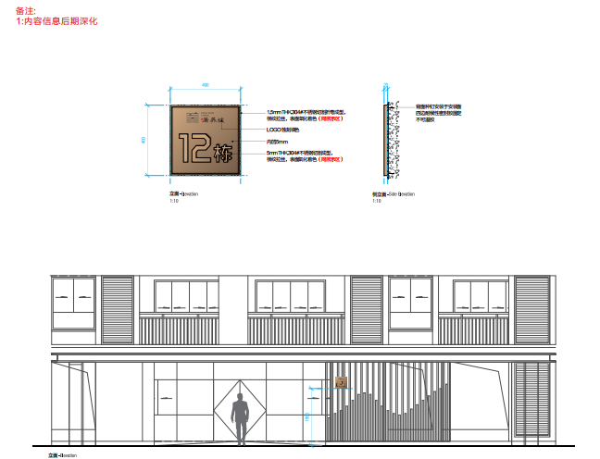 | 400*400*20 | 1.5mmTHK.304#不锈钢切割折弯成型， 横纹拉丝，表面氧化着色（同展示区） LOGO蚀刻填色 内凹5mm 5mmTHK.304#不锈钢切割成型， 横纹拉丝，表面氧化着色（同展示区） 背面种钉安装于安装面 四边耐候性密封胶固定 不可溢胶 | 4 | 块 | 280 | 1120
3 | BC | 电梯厅楼层牌 | 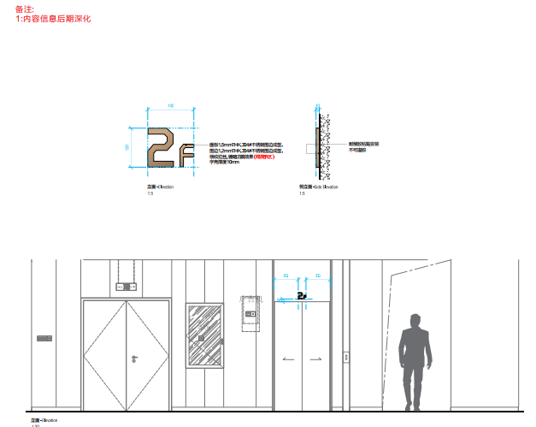 | 120*142*10 | 面板1.5mmTHK.304#不锈钢围边成型， 围边1.2mmTHK.304#不锈钢围边成型， 横纹拉丝,镀暗古铜效果(同展示区) 字壳厚度10mm 耐候胶粘贴安装 不可溢胶 | 228 | 块 | 100 | 22800
4 | BD | 住户门牌 | 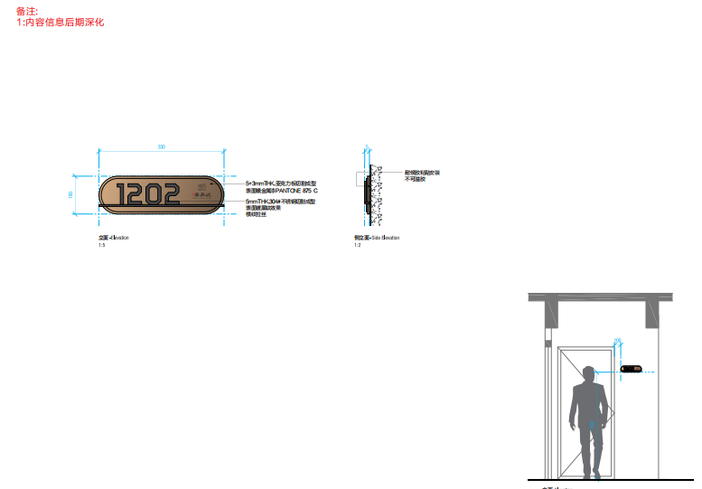 | 200*80*5 | 5mmTHK.亚克力板切割成型 表面喷金属漆PANTONE 875 C 内容丝印 耐候胶粘贴安装 不可溢胶 | 752 | 块 | 25 | 18800
5 | BE | 消防梯楼层标识 | 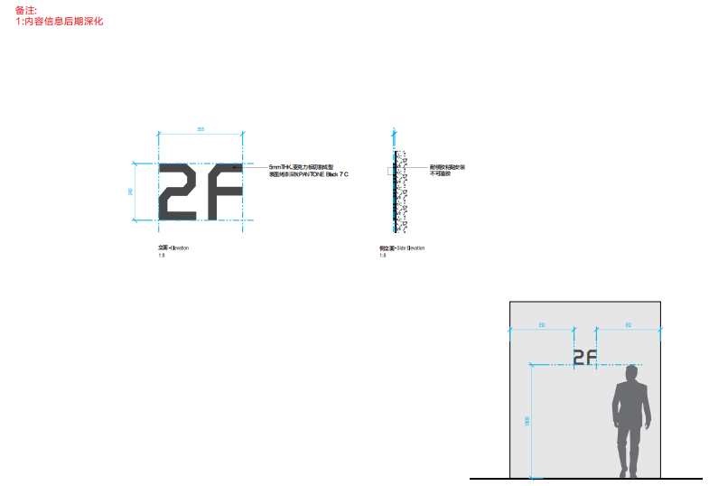 | 355*240*5 | 5mmTHK.亚克力板切割成型 表面喷金属漆PANTONE 875 C 内容丝印 耐候胶粘贴安装 不可溢胶 | 236 | 块 | 40 | 9440
地下车库导示标识
6 | GB | 地库出入口龙门牌 |  | 7250*700*60 | 1.5mmTHK.304#不锈钢激光切割折弯焊接成型 表面烤漆深灰PANTONE Black7C 内容3M反光膜雕刻粘贴 背面种钉安装 四边耐候胶固定 不可溢胶 | 2 | 块 | 4500 | 9000
7 | GC | 地库索引灯箱 |  | 2200*300*80 | Ø20mm不锈钢圆管切割成型 表面烤漆深灰PANTONE Black 7 C 1.5mmTHK.304#不锈钢激光切割折弯焊接成型 表面烤漆深灰PANTONE Black 7 C 内容3M反光膜雕刻粘贴 | 23 | 块 | 1600 | 36800
8 | GD | 电梯厅入口索引灯箱 |  | 1500*300*80 | Ø20mm不锈钢圆管切割成型 表面烤漆深灰PANTONE Black 7 C 1.5mmTHK.304#不锈钢激光切割折弯焊接成型 表面烤漆深灰PANTONE Black 7 C 内容3M反光膜雕刻粘贴 | 12 | 块 | 1000 | 12000
9 | GE | 电梯厅入口处标识 | 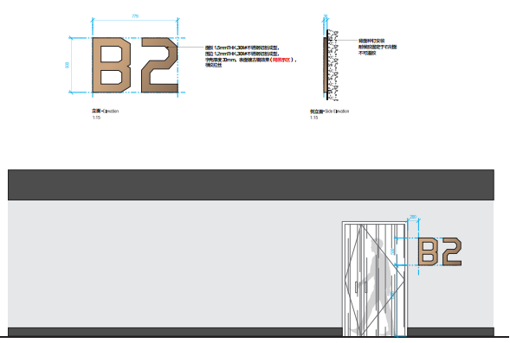 | 598*500*40 | 面板1.5mmTHK.304#不锈钢切割成型， 围边1.2mmTHK.304#不锈钢切割成型， 字壳厚度30mm，表面镀古铜效果， 同展示区 横纹拉丝， 背面种钉安装 耐候胶固定于石材面 不可溢胶 | 12 | 块 | 450 | 5400
不含税合计 |  |  |  |  |  |  |  | / | 128160
备注：表中单价、总价均为税前价格，以上单价包含制作、预埋、安装、运输、维护、管理费及利润等除税金外一切费用。

C12
三明生态康养城一期交付区门牌及楼栋标识采购安装工程发包价（C12）
序号 | 项目 | 物料名称 | 参考图例（仅供示意） | 参考尺寸（mm） （详见图纸） | 工艺 （详见图纸） | 数量 | 单位 | 单价（元） | 总价（元） | 备注
园区标识
1 | EE | 楼栋牌 | 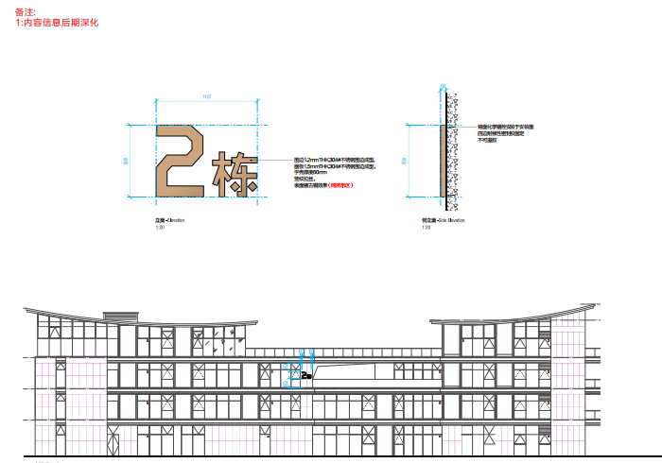 | 1127*800*60 | 围边1.2mmTHK.304#不锈钢围边成型， 面板1.5mmTHK.304#不锈钢围边成型， 字壳厚度60mm 竖纹拉丝， 表面镀古铜效果（同展示区） 背面化学锚栓安装于安装面 四边耐候性密封胶固定 不可溢胶 | 6 | 块 | 1600 | 9600
2 | EF | 建筑入口标识 | 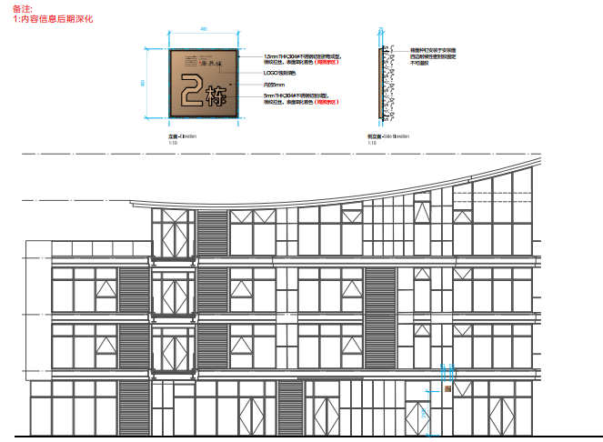 | 400*400*20 | 1.5mmTHK.304#不锈钢切割折弯成型， 横纹拉丝，表面氧化着色（同展示区） LOGO蚀刻填色 内凹5mm 5mmTHK.304#不锈钢切割成型， 横纹拉丝，表面氧化着色（同展示区） 背面种钉安装于安装面 四边耐候性密封胶固定 不可溢胶 | 8 | 块 | 300 | 2400
楼宇及室内部分标识
3 | BA | 电梯楼层标识 |  | 120*142*10 | 面板1.5mmTHK.304#不锈钢围边成型， 围边1.2mmTHK.304#不锈钢围边成型， 横纹拉丝,镀暗古铜效果(同展示区) 字壳厚度10mm 耐候胶粘贴安装 不可溢胶 | 28 | 块 | 100 | 2800
4 | BC | 消防梯楼层标识 | 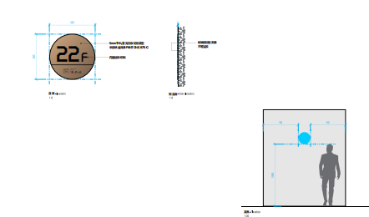 | 355*240*5 | 5mmTHK.亚克力板切割成型 表面喷金属漆PANTONE 875 C 内容丝印 耐候胶粘贴安装 不可溢胶 | 37 | 块 | 40 | 1480
不含税合计 |  |  |  |  |  |  |  | / | 16280
备注：表中单价、总价均为税前价格，以上单价包含制作、预埋、安装、运输、维护、管理费及利润等除税金外一切费用。

